画面説明
2.4.1.画面説明 |  |  |  | プロジェクト名 |  | 受払管理システム |  |  |  |  |  |  | 作成日 | 2015-06-25 | 作成者 | 大東
 |  |  |  | 業務名/サブシステム名 |  |  |  |  |  |  |  |  | 更新日 | 2018-04-11 | 更新者 | 大東

画面ID |  |  | TopForm |  | 備考 |  | メニュー一覧
画面名 |  |  | メニュー

バージョン情報画面に遷移します。
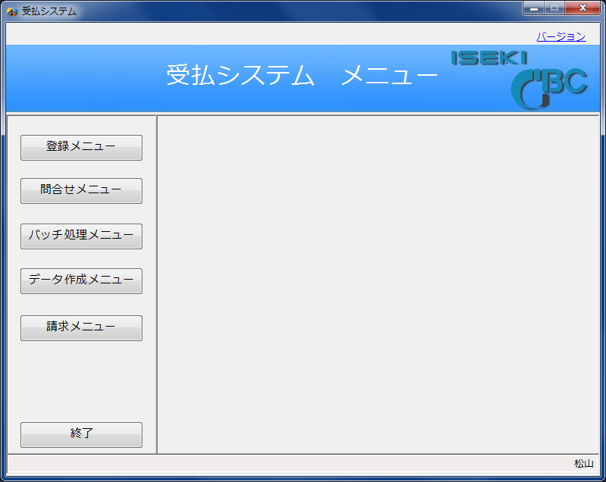
画面レイアウト |  |  |  |  |  |  |  |  |  |  | 説明
 |  |  |  |  |  |  |  |  |  |  |  | 各機能画面に遷移します。
 | 新受払システム メニュー |  |  |  |  |  |  |  |  |  |  | 登録メニュー
 |  |  |  |  |  |  |  |  |  |  |  |  | 11 受入実績登録
 |  |  |  |  |  |  |  |  |  |  |  |  | 12 払出実績登録
 | 登録画面 |  |  |  |  |  |  | リスト出力 |  |  |  |  | 14 取引先マスター登録
 |  |  |  |  |  |  |  |  |  |  |  |  | 15 部品マスター登録
 |  | 11 受入実績登録 |  |  |  |  |  |  | 31 受払報告書 |  |  |  | 16 単価マスター登録
 |  | 12 払出実績登録 |  |  |  |  |  |  | 32 受払確認書 |  |  |  | 17 請求マスター登録
ここにメニュー一覧が表示されます。
下記参照
 |  | 14 取引先マスター登録 |  |  |  |  |  |  | 37 在庫注残リスト(当時・月初) |  |  |  | 18 納入先マスター登録
 |  | 15 部品マスター登録 |  |  |  |  |  |  | 38 部品別受払プリント |  |  |  | 19 定数マスター登録
 |  | 16 単価マスター登録 |  |  |  |  |  |  | 61 実績内訳表出力 |  |  | 問合せメニュー
 |  | 17 請求マスター登録 |  |  |  |  |  |  | 62 請求書出力 |  |  |  | 21 受払実績
 |  | 18 納入先マスター登録 |  |  |  |  |  |  |  |  |  |  | 22 欠品部品情報
 |  | 19 定数マスター登録 |  |  |  |  |  | 問合せ画面 |  |  |  | バッチ処理メニュー
 |  |  |  |  |  |  |  |  |  |  |  |  | 40 受入データ書き込み
 |  |  |  |  |  |  |  |  | 21 受払実績 |  |  |  | 41 払出データ書き込み（ホスト）
 |  |  |  |  |  |  |  |  |  |  |  |  | 42 月次データ処理
 |  | データ作成 |  |  |  |  |  | バッチ処理 |  |  |  |  | 44 年次データ処理
 |  |  |  |  |  |  |  |  |  |  |  |  | 45 払出データ書き込み
 |  | 50 取引先別受払ﾃﾞｰﾀ作成(日別) |  |  |  |  |  |  | 40 受入データ書き込み |  |  | データ作成メニュー
 |  | 51 取引先別受払ﾃﾞｰﾀ作成(月別) |  |  |  |  |  |  | 41 払出データ書き込み |  |  |  | 50 取引先別受払ﾃﾞｰﾀ作成(日別)
 |  | 52 月刊受払日別展開ﾃﾞｰﾀ作成 |  |  |  |  |  |  | 42 月次データ処理 |  |  |  | 51 取引先別受払ﾃﾞｰﾀ作成(月別)
 |  | 53 部品マスターデータ作成 |  |  |  |  |  |  | 44 年次データ処理 |  |  |  | 52 月間受払日別展開ﾃﾞｰﾀ作成
 |  | 54 部品マスターデータ（２）作成 |  |  |  |  |  |  |  |  |  |  | 53 受払報告書データ作成
 |  | 55 取引先マスターデータ作成 |  |  |  |  |  |  |  |  |  |  | 54 受払確認書データ作成
 |  | 56 納入先マスターデータ作成 |  |  |  |  |  |  |  |  |  |  | 55 部品マスターデータ作成
 |  |  |  |  |  |  |  |  |  |  |  |  | 56 取引先マスターデータ作成
 |  |  |  |  |  |  |  |  |  |  |  |  | 57 在庫注残リスト(月初)
 |  |  |  |  |  |  |  |  |  |  |  |  | 58 部品別受払プリント
拠点名称（松山／熊本）が出力されます。
 |  |  |  |  |  |  |  |  |  |  |  |  | 59 納入先マスターデータ作成
 |  |  |  |  |  |  |  |  |  | 終了 |  | 請求メニュー
 |  |  |  |  |  |  |  |  |  |  |  |  | 61 実績内訳表出力
 |  |  |  |  |  |  |  |  |  |  |  |  | 62 請求書出力
画面レイアウト |  |  |  |  |  |  |  |  |  |  | 説明

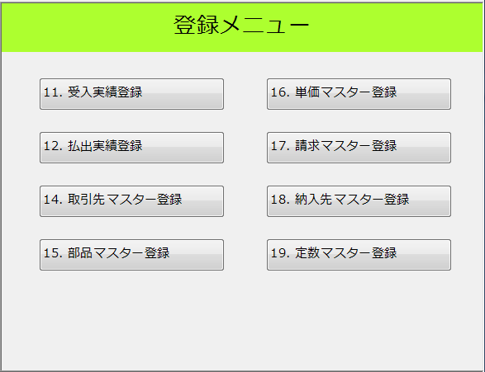

機能ID
機能名称

画面レイアウト |  |  |  |  |  |  |  |  |  |  | 説明

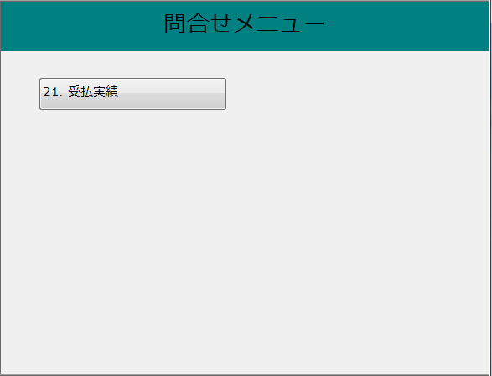

22．欠品部品情報

追加

画面レイアウト |  |  |  |  |  |  |  |  |  |  | 説明

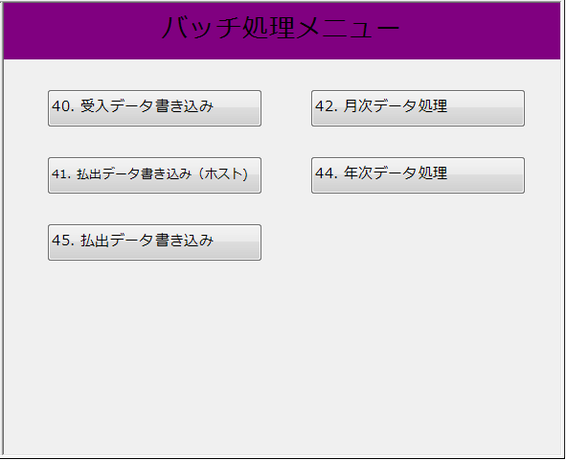

画面レイアウト |  |  |  |  |  |  |  |  |  |  | 説明

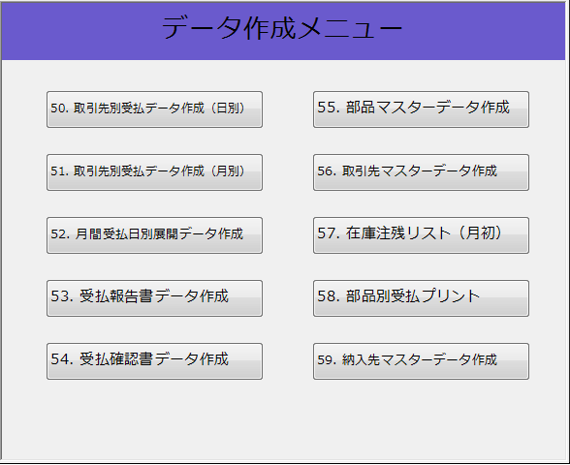

画面レイアウト |  |  |  |  |  |  |  |  |  |  | 説明

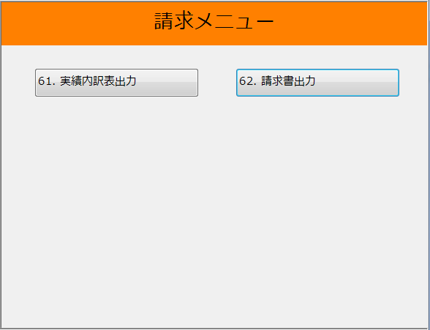

画面レイアウト |  |  |  |  |  |  |  |  |  |  | 説明

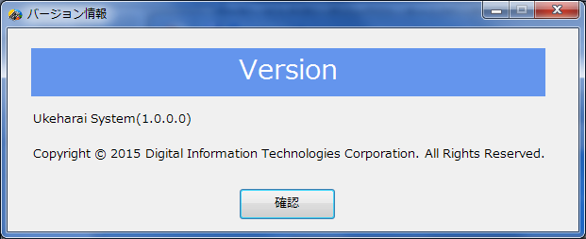
 |  |  |  |  |  |  |  |  |  |  |  | バージョン情報が出力されます。
 |  |  |  |  |  |  |  |  |  |  |  |  | 1.0.0.0

 |  |  |  |  |  |  |  |  |  |  |  | 確認ボタン
 |  |  |  |  |  |  |  |  |  |  |  |  | 画面を閉じてメニュー画面に戻ります。

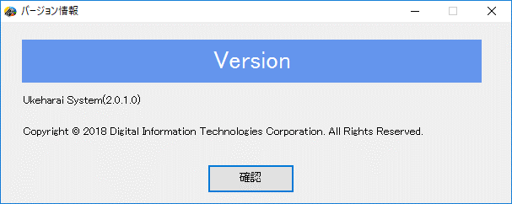
 |  |  |  |  |  |  |  |  |  |  |  | 2018年欠品部品機能の追加でバージョンアップ
 |  |  |  |  |  |  |  |  |  |  |  | ※画面のハードコピーはWin10です。

